KomfIA QA
KomfIA — Banco de Preguntas y Respuestas (pruebas alfa)
Corre cada pregunta en KomfIA, pega la respuesta en 'RESPUESTA KOMFIA' y compárala con 'RESULTADO ESPERADO'. Las filas '(seguido)/(tras...)' pruebas CONTINUIDAD: ejecútalas justo después de la anterior indicadao se asume que funciona de los PASOS com en Tendencia

TÓPICO | ITEM | PREGUNTA | RESPUESTA KOMFIA | RESULTADO ESPERADO (referencia)
0. BASE / CONTEO | 1 | ¿Cuántos equipos 980E tiene Antapaccay? | 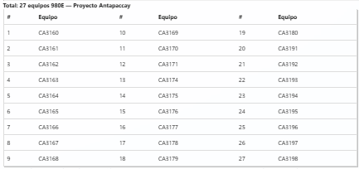 | 27 equipos, listado CA3160–CA3198. (Antamina: misma consulta, ~53-64 equipos con códigos HT###.)
1. ÚLTIMO ANÁLISIS / CONDICIÓN | 2 | ¿Cómo está el motor de tracción LH del CA3171? | 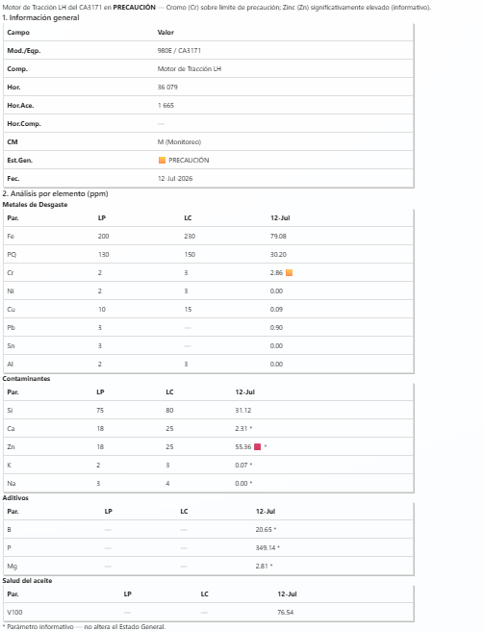 | MT LH CRÍTICO por Cromo (Cr ~5–9.5 > LC 3.0); Zn elevado (informativo). Tabla condición: Info general + Análisis por elemento con LP/LC + bloque Recomendaciones (Cr) + cierre.
 | 3 | Último análisis del motor de tracción LH del CA3171 | 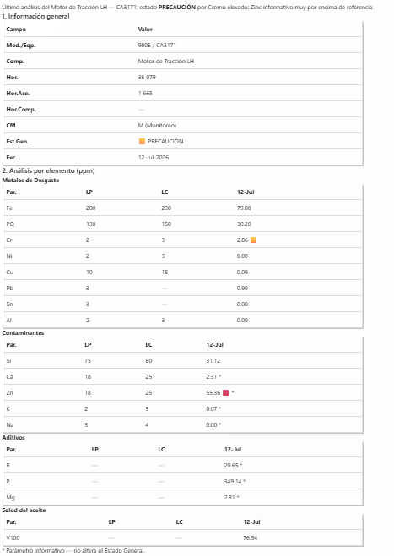 | Misma tabla que 'cómo está' (vw_UltimoAnalisisAceite), con DATOS REALES (sin placeholders). Debe RE-DELEGAR la tabla (no reimprimir de memoria).
2. DIAGNÓSTICO (equipo) | 4 | Diagnóstico del CA3177 | 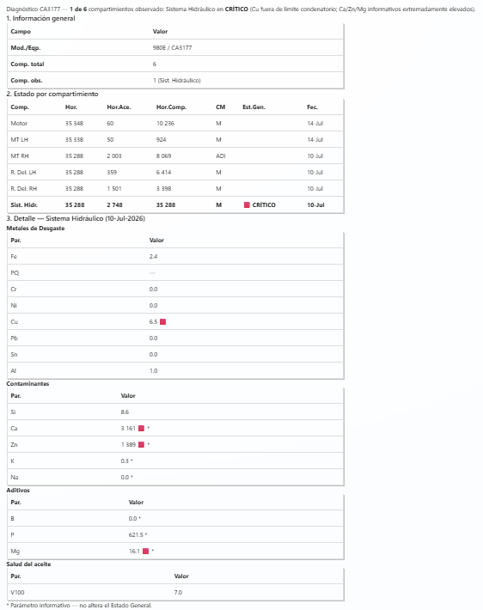 | '1 de 6 componentes observado' — Sist. Hidráulico CRÍTICO por Cu (~5.2). Solo observados por defecto. Cierra invitando 'completo'. Sin SystemError ni JSON vacío.
 | 5 | Último análisis general del CA3171 | 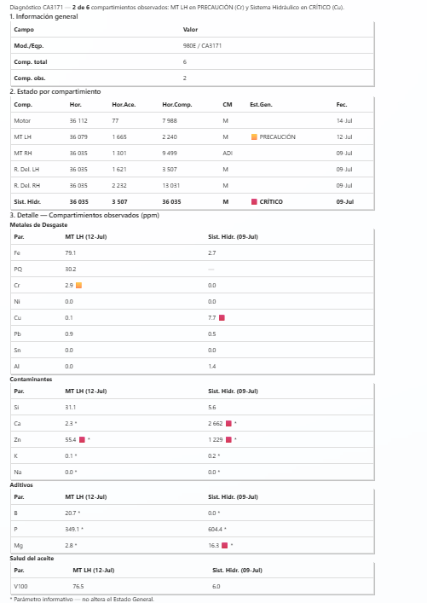 | Igual a la tabla ancha del diagnóstico. '2 de 6' (MT LH + Sist. Hidr. críticos). Valida la equivalencia último-general = diagnóstico.
 | 6 | Diagnóstico del CA3177, todos los metales | 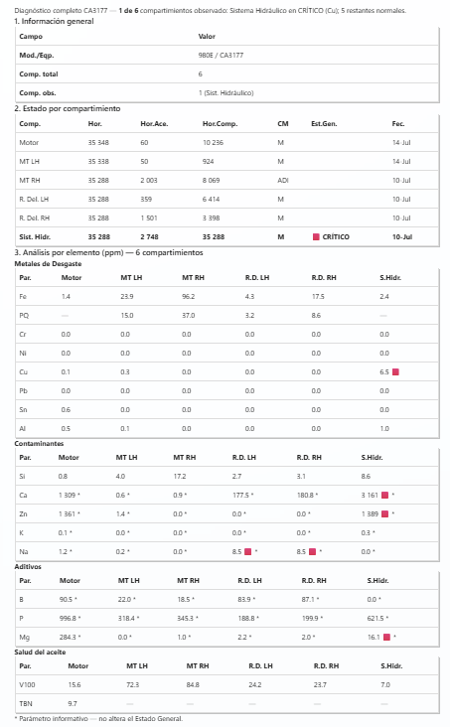 | '1 de 6' pero matriz COMPLETA de 6 componentes x parámetros ('todos/completo' quita el filtro de observados).
3. TRIAGE / RANKING (universo) | 7 | ¿Qué motores de tracción de Antapaccay están observados? | 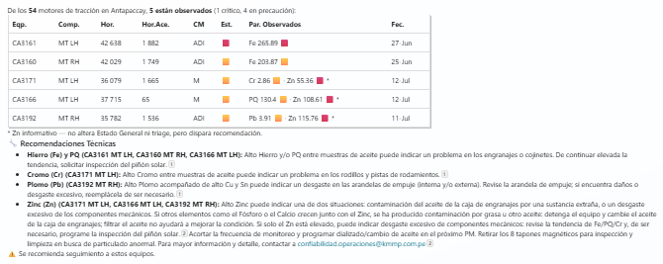 | Triage MT (vw_EstadoActualMT, MT-only, SOLO Antapaccay). Lista observados, críticos arriba, parámetros sobre umbral. + Recomendaciones si hay MT. Cierra con advertencia.
 | 8 | Top 5 equipos con más hierro en motor de tracción de Antapaccay |  | Ranking por Fe: CA3174 (~319.7) arriba, luego CA3167, CA3170, CA3197, CA3175. Tabla por equipos.
4. TENDENCIAS | 9 | Tendencia del motor de tracción LH del CA3171 | 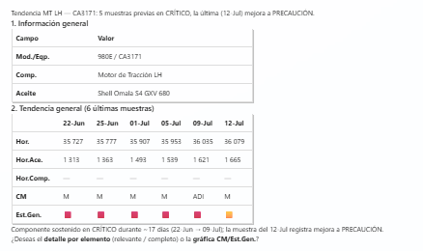 | PASO 1: Info general + Tendencia general (6 últimas muestras, 1 col/fecha, Est.Gen chip) + oferta '¿detalle por elemento o gráfica?'. Datos reales.
 | 10 | (seguido) Dame el detalle por elemento | 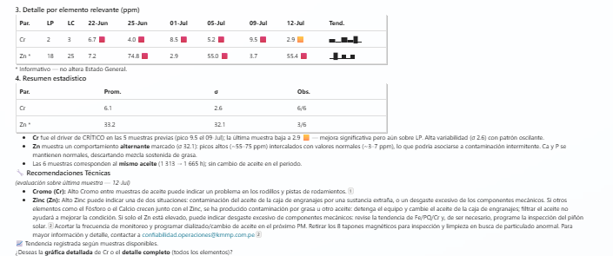 | PASO 2: matriz por elemento SOLO relevantes (Cr, Zn inf) con d1..d6 y chips + col Tend.=Spark + Recomendaciones.
 | 11 | (seguido) Ahora la matriz completa | 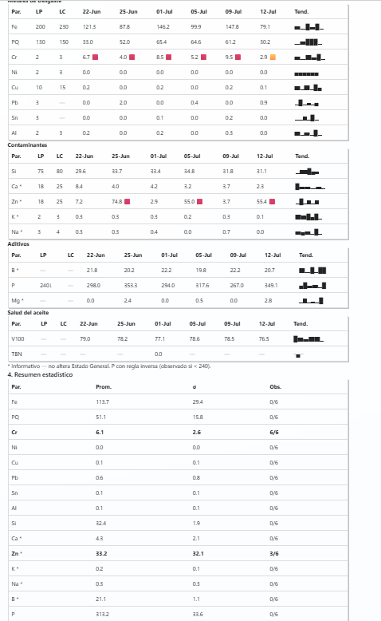 | Matriz COMPLETA por elemento (todos los parámetros) del MT LH, con Spark.
 | 12 | Tendencia del Fe en el motor de tracción LH del CA3171 |  | Un metal en 1 componente = HORIZONTAL, 1 FILA (Comp|Hor.Comp|CM|LP|LC|fechas valor+chip|Tend). Fe bajo LP 200 en todas.
 | 13 | Tendencia del cobre del CA3165 | 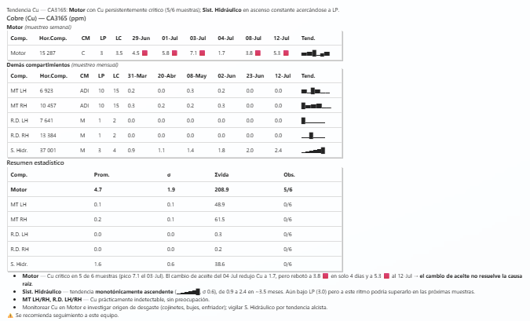 | Un metal en TODOS los componentes = 1 fila/componente (horizontal). Solo MOTOR con Cu observado (crítico sostenido). + resumen |Comp|Prom|Sigma|Svida|Obs| + Spark. Sin SystemError.
5. BARRIDO / OBSERVADOS (flota) | 14 | ¿Qué equipos 980E de Antapaccay están observados? | 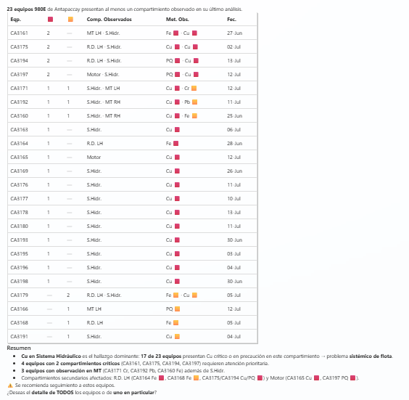 | PASO 1 RESUMEN (vw_ObservadosResumen): 1 fila/equipo (~23-25), Comp.Obs + Met.Obs + CM, críticos arriba. Ofrece '¿detalle de todos o de un equipo?'.
 | 15 | (seguido) Detalle de todos | 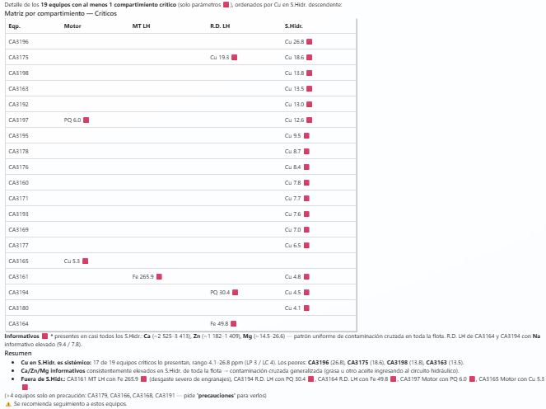 | PASO 2: MATRIZ POR COMPONENTE (filas=equipo x cols=comp abrev.) SOLO críticos + '(+N en precaución)'. Bloque 'Valores y límites' agrupado (metal con LP/LC). Cu en Sist.Hidr sistémico.
 | 16 | (seguido) Muéstrame las precauciones | 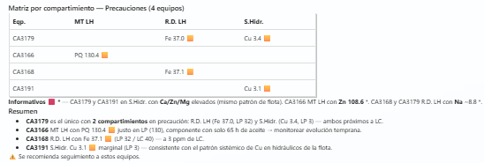 | Matriz de precauciones (NumCrit=0, NumPrec>0). Muestra metal con (LP/LC) por componente/equipo.
 | 17 | (seguido) Detalle del CA3177 | 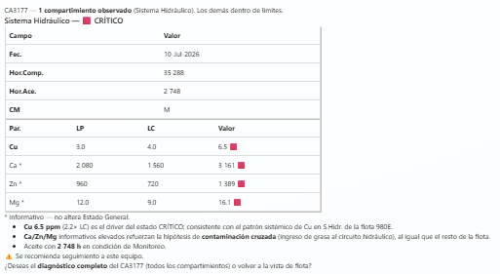 | Matriz compacta POR EQUIPO (formato Excel), '1 de 6': Sist.Hidr Cu crítico con (LP/LC).
6. HISTORIAL | 18 | Historial del CA3171 | 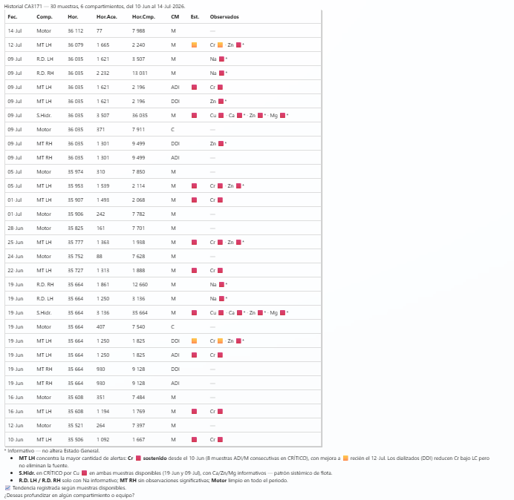 | V1: todos los componentes, últimas ~30 muestras, fechas en FILAS descendentes + columna Mets_Obs (parámetros observados).
 | 19 | Historial del Fe del CA3171 | 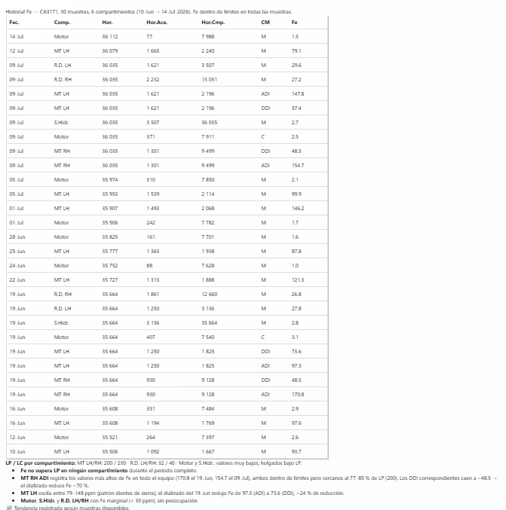 | V2: Fe por todos los componentes, fechas en filas, valor de Fe con chip.
 | 20 | Historial del Fe en el motor de tracción LH del CA3171 | 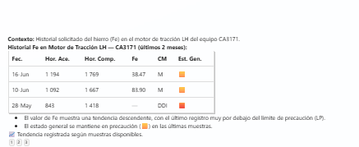 | V3 (la más liviana): Fe solo del MT LH, fechas en filas.
 | 21 | Historial del motor de tracción LH del CA3171 | 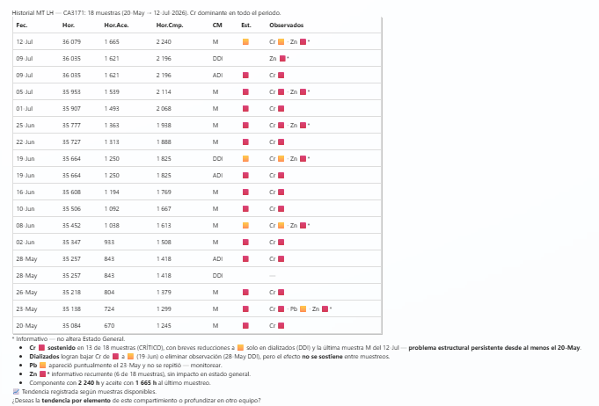 | V4: MT LH, todas las muestras, columna Mets_Obs (Cr persistente).
 | 22 | Historial de observados de la flota 980E de Antapaccay | 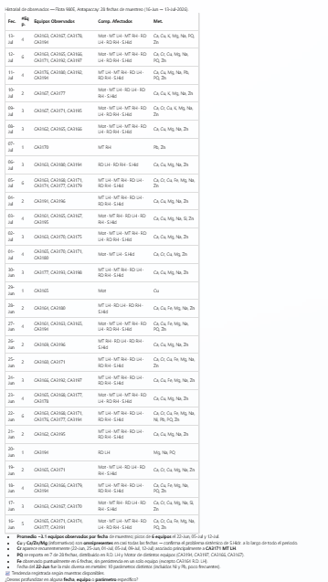 | V5 AGREGADA (vw_HistorialFlotaObs): 1 fila/fecha (últimos 30 días), NumEquipos + Equip.Obs + Comp.Obs + Met.Obs. Sin BadGateway.
7. CONTINUIDAD PRESENTE INTRINSECAMENTE | 23 | (tras 'cómo está el MT LH del CA3171') ¿y el derecho? | confirmada en mensajes atrás | Lado RH del MISMO componente (MT RH), MISMO equipo. Re-delega (dato nuevo).
 | 24 | (tras el triage MT) ¿el peor? y luego: solo los críticos | confirmada en mensajes atrás | Subconjunto del último turno (EXTRAE, no re-consulta): el de mayor severidad; luego filtra críticos.
 | 25 | (tras 'historial del Fe en MT LH') Tendencia del sodio en el CA3174 | 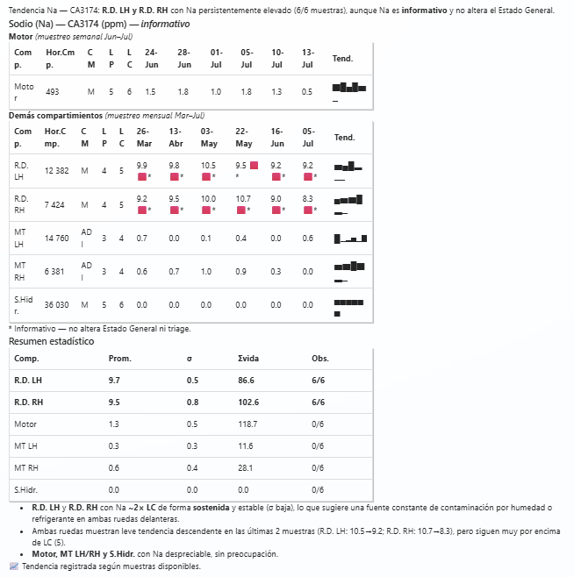 | GUARD anti-arrastre: NO heredar %TRACCION%LH del turno previo; Na en TODOS los componentes del CA3174.
 | 26 | (tras consultas del CA3171) ¿y el CA3174? | confirmada en mensajes atrás | Cambia de equipo conservando el TIPO de consulta previa; no arrastra el componente viejo.
8. LÍMITE / BORDE | 27 | ¿Qué motores de tracción de Cuajone están observados? |  | 0 observados = 'Ningún MT de Cuajone presenta valores fuera de límite'. FINAL, sin error ni re-consultar (1 sola query).
 | 28 | Diagnóstico del CA9999 |  | Equipo inexistente / sin datos: manejo graceful con sugerencia. Sin error.
9. NUEVO (gerencia 07-2026) | 29 | (tras tendencia del Cu del Motor del CA3165) Dame el gráfico detallado | 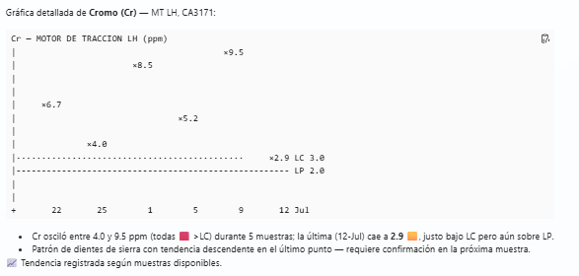 | Gráfico ASCII VERTICAL en bloque de código (12 niveles de alto, 9 de ancho), con líneas LP/LC (baseline) visibles a lo ancho. Re-delega vw_TendenciaGrafico (1 comp).
 | 30 | Tendencia del cromo del MT LH del CA3171 | 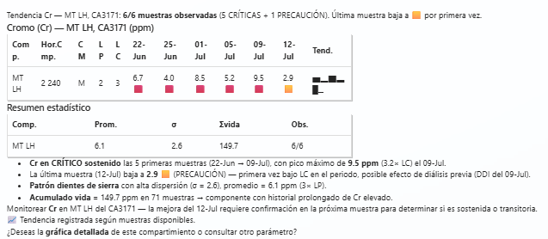 | En el Resumen estadístico debe salir la columna Svida (=Acumulado: suma del Cr en todas las muestras no-DDI del componente).
 | 31 | (barrido detalle) verificar límites | por verificar | En el detalle del barrido, cada metal observado muestra AMBOS límites: 'Cu 7.8 (LP3/LC4)' crítico / 'Fe 203.9 (LP200/LC230)' precaución. Pb/Sn solo LP.
 | 32 | (flota grande, ej. Antamina) barrido de observados | 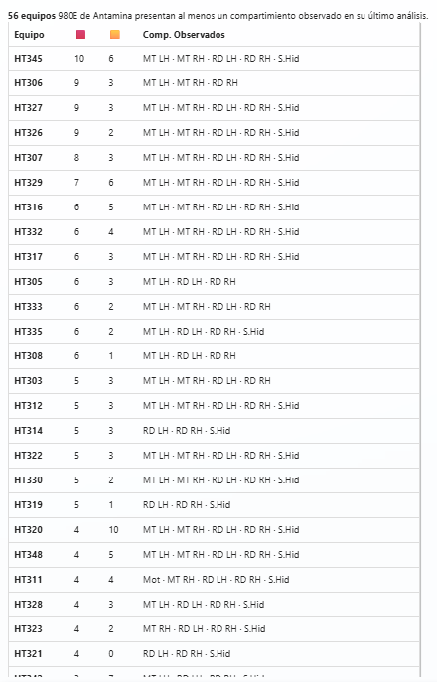 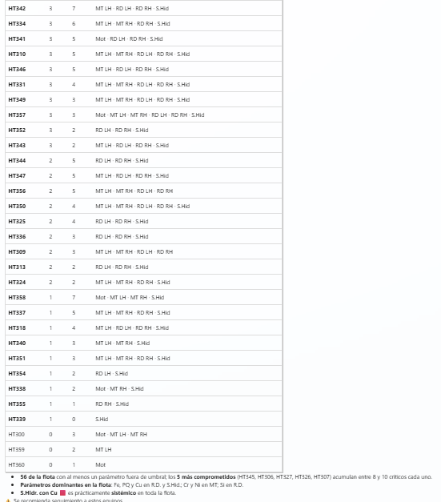 | Para muchos equipos: liderar con el bloque agrupado 'Valores y límites' (colapsa patrones sistémicos), ofrecer la matriz completa. No volcar 50 filas de una (velocidad).

